Sheet1
アドレスバーに「cmd」と入力して、Enterキーを押します。
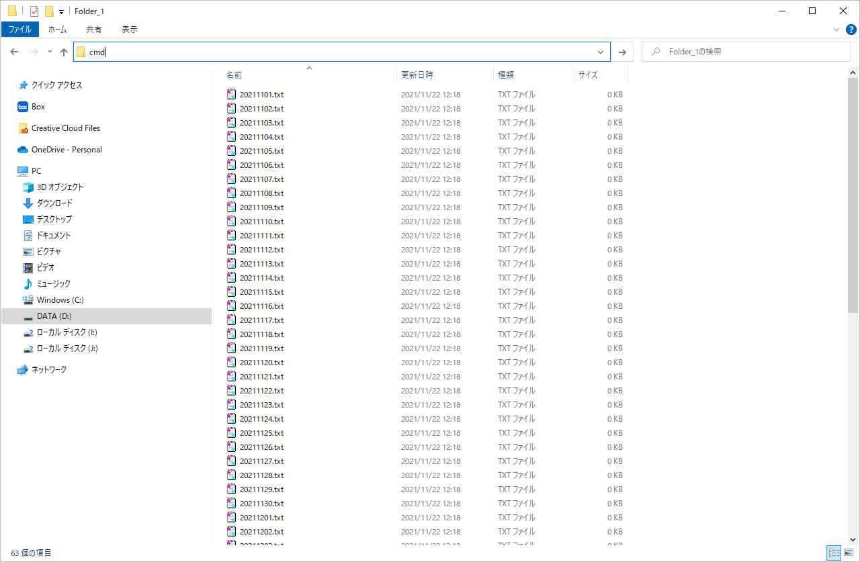

起動したコマンドプロンプト上で「dir /b | clip」を入力してEnterキーを押します。

コマンドプロンプト上で「dir /b > file_list.txt」

